PtSLEv
Calculadora del "Tiempo de Supervivencia Libre de Evento" (tSLEv) y de la "Prolongación del Tiempo de Supervivencia Libre de Evento (PtSLEv)"

20201203-ECA KN-177 32,4m, CCR-m 1L [Pembr vs QMT], +PFS. André
André T, Shiu KK, Kim TW, Jensen BV, on behalf of the KEYNOTE-177 Investigators. Pembrolizumab in Microsatellite-Instability-High Advanced Colorectal Cancer. N Engl J Med. 2020 Dec 3;383(23):2207-2218.
Suupervivencia libre de enfermedad | Área Bajo la Curva (ABC) por píxeles |  |  |  | Supervivencia | meses
1 | 14605 |  |  |  | 100.0% | 32
2 | 7855 |  |  |  |  | El área de referencia representa | 32 | meses
3 | 5557
 |  |  | Área Bajo la Curva (ABC) por píxeles | Tiempo medko de Supervivencia Libre de Evento (tSLEv) |  |  | Tiempo medio que permenecen con evento
 |  | Área de referencia | 14605 | 32.0 | meses |  | 0.00 | meses
 |  | Pembrolizumab, n= 153 | 7855 | 17.2 | meses |  | 14.79 | meses
 |  | QMT estándar CCR, n= 154 | 5557 | 12.2 | meses |  | 19.82 | meses

 |  |  |  | Diferencia | 5.0 | meses | en | 32 | meses
 |  |  |  |  | 153.3 | días | en | 32 | meses

Tabla t-1 : Cálculo del "Tiempo de Supervivencia Libre de Evento"(tSLEv) por las áreas bajo las curvas |  |  |  |  |  | MEDIANAS DE SUPERVIVENCIA LIBRE DE ENFERMEDAD
 | Pembrolizumab, n= 153 | QMT estándar CCR, n= 154 |  |  |  | Pembrolizumab, n= 153 | QMT estándar CCR, n= 154
En un área de: | Media tSLEv, | Media tSLEv, | Dif Medias = PtSLEv, | Dif Medias = PtSLEv, |  | Mediana de SLEv | Mediana de SLEv | Prolongación de la Mediana SLEv
32 meses | meses | meses | meses | días |  | meses | meses | meses

Suupervivencia libre de enfermedad | 17.2 | 12.2 | 5.0 | 153 |  | 16.5 | 8.2 | 8.3

Abreviaturas: tSLEv: tiempo de supervivencia libre de evento; PtSLEv: prolongación del tiempo de supervivencia libre de evento.
 |  |  |  |  | Los 3 tiempos biográficos | meses |  | días
 |  |  |  |  | Resto de t sin éxito | 14.8 | 46.2% | 450
 |  |  |  |  | PtSLEv por la intervención | 5.0 | 15.7% | 153
 |  |  |  |  | tSLEv sin la intervención | 12.2 | 38.0% | 371
 |  |  |  |  |  | 32.00 |  | 974
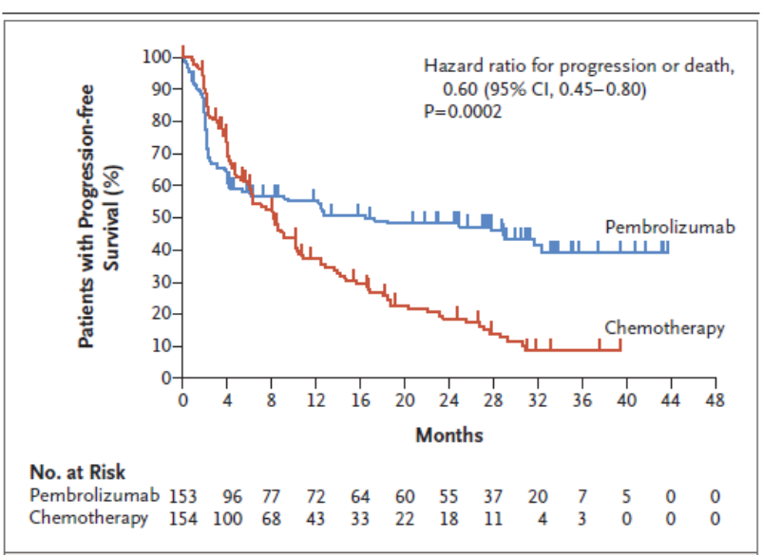
Gráfico "Los 3 tiempos biográficos": Prolongación del tiempo medio de Supervivencia Libre de Evento (PtSLEv)

PtSLEv x Rg1
Gráfico g-2: Cruce de PtSLEv x Rg 1 en Supervivencia Libre de Progresión a los 32 meses
Los 3 destinos del NNT | 7 | 5 | 1 | 1 |  |  | 20201203-ECA KN-177 32,4m, CCR-m 1L [Pembr vs QMT], +PFS. André
 |  |  |  |  |  |  | André T, Shiu KK, Kim TW, Jensen BV, on behalf of the KEYNOTE-177 Investigators. Pembrolizumab in Microsatellite-Instability-High Advanced Colorectal Cancer. N Engl J Med. 2020 Dec 3;383(23):2207-2218.
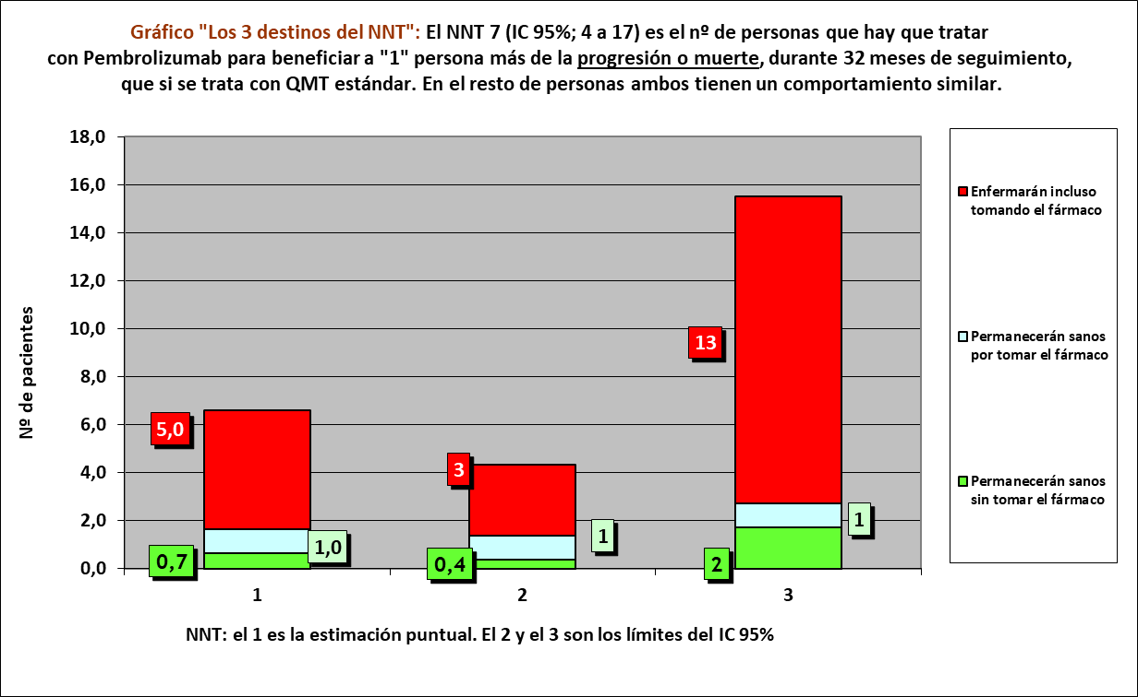
Los 3 tiempos biográficos | meses | meses de los 7 del grupo Interv | meses de los 7 del grupo Contr
Resto de t sin éxito | 14.79 | 104 | 139
PtSLEv por la intervención | 5.03 | 120
tSLEv sin la intervención | 12.18 |  | 85
 | 32.00 | 224 | 224

 |  | 64 | 32 |  | NOTA:
Distribuir cuadros verdes tras todos los supervivientes al evento |  | 56.5 | 53.2 |  | puede representarse llegando los 7 pacientes, a los 32 meses

Supervivencia Libre de Progresión |  |  |  |  |  | Pembrolizumab |  |  |  |  |  |  | QMT estándar CCR
Pembrolizumab, n= 153 |  |  |  |  |  | Personas |  |  |  |  |  |  | Personas
QMT estándar CCR, n= 154 |  |  |  |  |  | 1 | 2 | 3 | 4 | 5 | 6 | 7 | 1 | 2 | 3 | 4 | 5 | 6 | 7
 |  |  |  | meses | 1 |  |  |  |  |  |  |  |  |  |  |  |  |  |  | 1 | meses
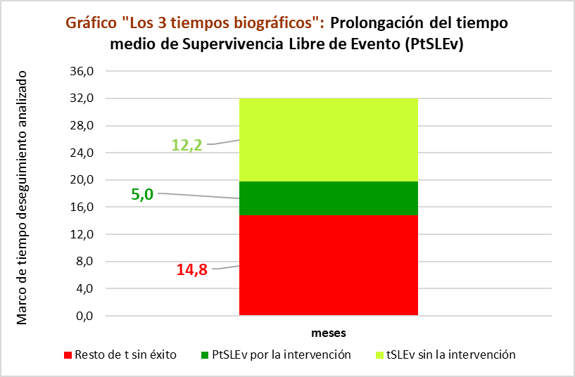
 |  |  |  |  | 2 |  |  |  |  |  |  |  |  |  |  |  |  |  |  | 2
En 32 meses por HR |  |  |  |  | 3 |  |  |  |  |  |  |  |  |  |  |  |  |  |  | 3
RA interv | RA contr | RAR | NNT |  | 4 |  |  |  |  |  |  |  |  |  |  |  |  |  |  | 4
74.88% | 90% | 15% | 6.6 |  | 5 |  |  |  |  |  |  |  |  |  |  |  |  |  |  | 5
88 | 4.95 | 1 | 0.66 |  | 6 |  |  |  |  |  |  |  |  |  |  |  |  |  |  | 6
 |  |  |  |  | 7 |  |  |  |  |  |  |  |  |  |  |  |  |  |  | 7
 |  |  |  |  | 8 |  |  |  |  |  |  |  |  |  |  |  |  |  |  | 8
 |  |  |  |  | 9 |  |  |  |  |  |  |  |  |  |  |  |  |  |  | 9
 |  |  |  |  | 10 |  |  |  |  |  |  |  |  |  |  |  |  |  |  | 10
 |  |  |  |  | 11 |  |  |  |  |  |  |  |  |  |  |  |  |  |  | 11
 |  |  |  |  | 12 |  |  |  |  |  |  |  |  |  |  |  |  |  |  | 12
 |  |  |  |  | 13 |  |  |  |  |  |  |  |  |  |  |  |  |  |  | 13
 |  |  |  |  | 14 |  |  |  |  |  |  |  |  |  |  |  |  |  |  | 14
 |  |  |  |  | 15 |  |  |  |  |  |  |  |  |  |  |  |  |  |  | 15
 |  |  |  |  | 16 |  |  |  |  |  |  |  |  |  |  |  |  |  |  | 16
 |  |  |  |  | 17 |  |  |  |  |  |  |  |  |  |  |  |  |  |  | 17
 |  |  |  |  | 18 |  |  |  |  |  |  |  |  |  |  |  |  |  |  | 18
 |  |  |  |  | 19 |  |  |  |  |  |  |  |  |  |  |  |  |  |  | 19
 |  |  |  |  | 20 |  |  |  |  |  |  |  |  |  |  |  |  |  |  | 20
 |  |  |  |  | 21 |  |  |  |  |  |  |  |  |  |  |  |  |  |  | 21
 |  |  |  |  | 22 |  |  |  |  |  |  |  |  |  |  |  |  |  |  | 22
 |  |  |  |  | 23 |  |  |  |  |  |  |  |  |  |  |  |  |  |  | 23
 |  |  |  |  | 24 |  |  |  |  |  |  |  |  |  |  |  |  |  |  | 24
 |  |  |  |  | 25 |  |  |  |  |  |  |  |  |  |  |  |  |  |  | 25
 |  |  |  |  | 26 |  |  |  |  |  |  |  |  |  |  |  |  |  |  | 26
 |  |  |  |  | 27 |  |  |  |  |  |  |  |  |  |  |  |  |  |  | 27
 |  |  |  |  | 28 |  |  |  |  |  |  |  |  |  |  |  |  |  |  | 28
 |  |  |  |  | 29 |  |  |  |  |  |  |  |  |  |  |  |  |  |  | 29
 |  |  |  |  | 30 |  |  |  |  |  |  |  |  |  |  |  |  |  |  | 30
 |  |  |  |  | 31 |  |  |  |  |  |  |  |  |  |  |  |  |  |  | 31
 |  |  |  |  | 32 |  |  |  |  |  |  |  |  |  |  |  |  |  |  | 32
 |  |  |  |  |  | 1 | 2 | 3 | 4 | 5 | 6 | 7 | 1 | 2 | 3 | 4 | 5 | 6 | 7
 |  |  |  |  |  | Personas |  |  |  |  |  |  | Personas
 |  |  |  |  |  | Pembrolizumab |  |  |  |  |  |  | QMT estándar CCR

